Úvod
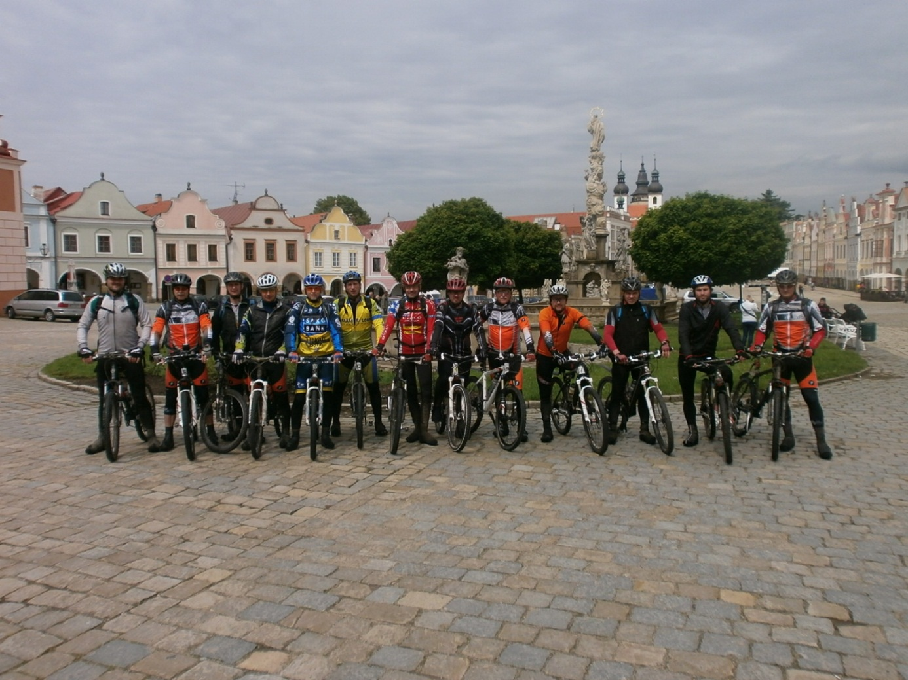
BK NEZMAR
 | 2013
 | www.bknezmar.cz

Graf km ujetých v etapě
Graf km ujetých v etapě

 | 43
 | 37
 | 29
 | 33
 | 45
 | 40
 | 44
 | 44
 | 56
 | 43
 | 45
 | 50
 | 35
 | 59
 | 64
 | 62
 | 60
 | 62
 | 61
 | 59
 | 38
 | 42
 | 34
 | 25
 | 37
 | 36
 | 34
 | 41
 | 31
 | 33

Graf Průměrné rychlosti
Průměrná rychlost v km/h
 | 19.50
 | 15.50
 | 14.50
 | 16.10
 | 17.20
 | 18.10
 | 16.50
 | 20.20
 | 19.20
 | 18.00
 | 18.50
 | 17.00
 | 18.00
 | 21.00
 | 19.00
 | 18.00
 | 19.50
 | 19.50
 | 18.00
 | 20.00
 | 20.00
 | 19.00
 | 18.50
 | 23.00
 | 17.50
 | 18.50
 | 17.50
 | 20.00
 | 19.50
 | 18.50

Graf teplot
Graf teplot v etapách

1. | 0 | 2°C
2. | 0 | 8°C
3. | 0 | 17°C
4. | 0 | 19°C
5. | 0 | 20°C
6. | 0 | 18°C
7. | 0 | 19°C
8. | 0 | 13°C
9. | 0 | 16°C
10. | 0 | 14°C
11. | 0 | 20°C
12. | 0 | 33°C
13. | 0 | 15°C
14. | 0 | 24°C
15. | 0 | 25°C
16. | 0 | 26°C
17. | 0 | 32°C
18. | 0 | 25°C
19. | 0 | 34°C
20. | 0 | 22°C
21. | 0 | 13°C
22. | 0 | 14°C
23. | 0 | 18°C
24. | 0 | 10°C
25. | 0 | 12°C
26. | 0 | 19°C
27. | 0 | 12°C
28. | 0 | 15°C
29. | 0 | 12°C
30. | 0 | 17°C
31.

Graf individuálních km
Graf individuálních km
 | Venca Honza Mareš Přema Vítek Šikl Michal Martin P.Samec Kocour
Venca | 1,322
Honza Mareš | 1,226
Přema | 1,135
Vítek | 1,109
Šikl | 1,099
Michal | 1,078
Martin | 981
P.Samec | 976
Kocour | 914
Tonda | 879

Graf počtu jezdců
Počet jezdců v etapě
 | 15
 | 16
 | 18
 | 16
 | 17
 | 7
 | 17
 | 16
 | 20
 | 9
 | 16
 | 19
 | 9
 | 17
 | 22
 | 16
 | 14
 | 11
 | 13
 | 17
 | 12
 | 12
 | 21
 | 14
 | 15
 | 22
 | 16
 | 21
 | 13
 | 20
 | 0

Graf četnosti
Četnost počtu jezdců v etapě
"16" | 6
"17" | 4
"9" | 2
"12" | 2
"14" | 2
"15" | 2
"22" | 2
"21" | 2
"13" | 2
"20" | 2
"18" | 1
"7" | 1
"19" | 1
"11" | 1

Trackmaker graf
Nejagilnější trackmaker
 | Trackmaker
Ondra | 35% | 0.00E+00
Šikl | 33% | 0.00E+00
Kosař | 12% | 0.00E+00
Martin | 10% | 0.00E+00
Vítek | 7% | 0.00E+00
 |  | 0.00E+00

Graf pádů
Pády na trati Cena pro nejčastějšího padáka
Ondra | 6
Samec | 4
Michal | 3
Farka | 2
Víčko | 2
Aleš | 2

Graf defektů
Defekty na trati - Cena největšího píchálka
Martin | 2
Venca | 2
Petr Bož | 1
Filip Toul | 1
O.Míka | 1

Graf hospoda
Graf četnosti navštívených hospod
 | U Nezmara Na louce Zelená ratolest Holkov Svachova Lhotka
U Nezmara | 26
Na louce | 2
Zelená ratolest | 1
Holkov | 1
Svachova Lhotka | 1
KD Jílovice
Singer Pub

Vítěz 2013
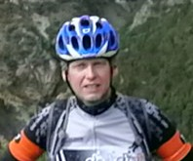
Cena pro největšího pilníka 2013
MEMORIÁL RADKA PROCHÁZKY

 |  | Vítěz
 | Jméno | Počet etap vítěze | Neúčast | Ujeté km
 | Venca | 30 | 0 | 1,322

